상품제안서
워터맨엑스퍼트스텐레스스틸볼펜 | 상품코드: S22331

 |  |  |  |  |  |  | 02-713-8555 | www.synergygift.co.kr
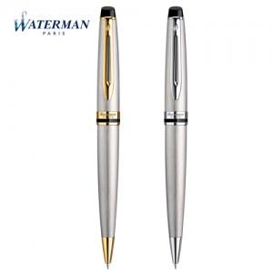

【상세/제작정보】

【인쇄/포장옵션】 | 레이저 / 포장지포장

【공급단가】 | 수량 | 10~ | 50~ | 100~ | 300~ | 500~
*VAT별도 | CT은장 | 196,020원 | 192,750원 | 187,850원 | 184,580원 | 179,680원
 | GT금장 | 207,900원 | 204,430원 | 199,230원 | 195,770원 | 190,570원

【상품 URL】 | https://www.synergygift.co.kr:443/src/goods_detail.php?gdno=22331

